建议
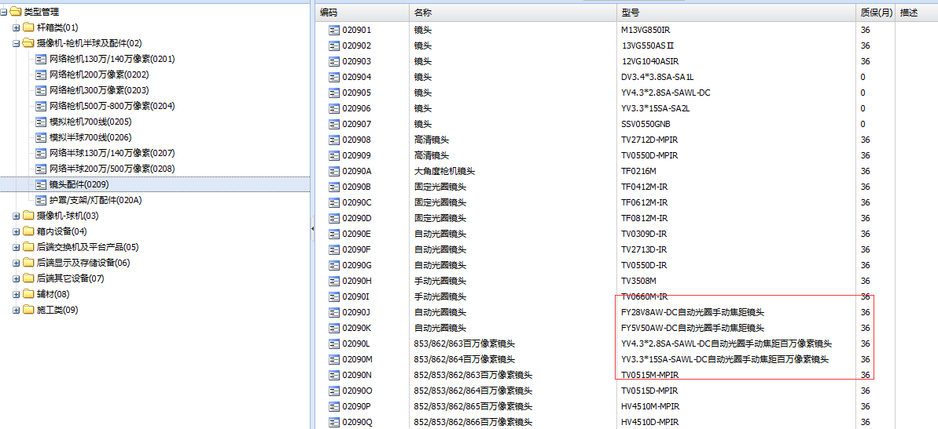
1：打印条码中，把品名加进去，因为信息太简单了，很难记住这个型号属于什么，同时去掉"宁波东望"，型号等字，或者把这个变小
2:在录入品名时，别把"国内标配"，“接收端”，"发送端"放在型号里，要放也可以放在品名里，或者放在"描述"字段里
3：测试型号或名称太长的时候怎么处理，自动换行，经过测试会自动换行
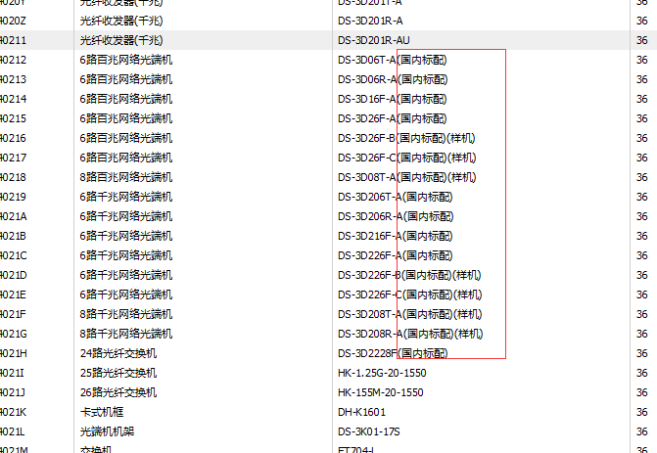
型号里的中文字问题

型号修改，和以前的订单或打印的条码不一样了
品名一旦建立 ，并且被订单引用过后，就不准修改

报表指标计算公式
1：在建库是指在建项目用的设备，备件是维护期用的设备，在建时，跟的是项目经理。备件属于维护阶段了，是维护部跟了
2：那在建项目的时候 也有设备损坏怎么办?比如原来就损坏，或者不小心掉地上，摔坏了?
 | 鄞州项目时，在建设备坏掉时，是给商务部的，他们直接寄给厂方。不通过维修室的。坏件让商务部拿走时，我让她们出书面借条，不做账的
3:在建仓库也存在，多领然后返还的，那就走“返还”好了，数据体现在"新增数"上
4：额定，是指对备件库存的最大保有量，就是维持仓库库存不能超过某个值
 | 针对鄞州区的点位数，额定出我库里的备件最大只能有10个球，当库存只剩下3个球时，仓库就可以提起采购申请，补充库存，但库存不能超过10个球。

在建工程仓库汇总表（月报表）

上期结余数 | 上个月该品名的所有汇总数量
本期新增数 | 就是新增采购数+多领返还的数量，是+值。只需统计采购新增并入库了的数量就可以了
本期领用数 | 项目领用数，是-值。只需统计被领用出去的就可以了，不需要统计借用，因为在建仓库没有借用的概念。
本期结余数 | 本期新增数+本期领用数,因为领用数是负，所以就是减掉了。

在建工程仓库明细报表(日报)

上期结余数 | 上期该品名的所有汇总数量，其实是上月结余数
本期新增数 | 就是新增采购数+多领返还的数量，是+值。只需汇总每天的新增数
本期领用数 | 项目领用数，是-值。只需汇总每天的领用数。
本期结余数 | 本期新增数+本期领用数,因为领用数是负，所以就是减掉了。
新增数 | 每天的采购新增数量+多领返还的数量，是+值。只需统计采购新增并入库了的数量就可以了
领用数 | 每天的领用数量，是-值。只需统计被领用出去的就可以了，不需要统计借用

备品备件仓库汇总表（月报表）

额定数量 | 手动填写的数量，一般不用的
上月结余数 | 上个月该品名的所有汇总数量
本期采购新增 | 新增采购的数量
本期旧品新增 | 拆回的旧件，包括维修拆回的数量，取消点位拆回的数量
本期领用数 | 是-的，送外检修确诊数=报废出库+维修出库
本期维修返还数 | 维修好后返回到仓库数量
报废数 | 维修不好报废的数量
维修出库 | 需要维修从仓库出去到维修中心的数量
本期借用数 | 是-的，作业单位借用数+调拨给其他仓库的数量
本期归还数 | 作业单位归还的数量+其他仓库归还的数量(其他仓库调拨过来的)
本期结余数 | 上月结余数+本期采购新增+本期旧品新增+本期领用数+本期维修返还数+本期借用数+本期归还数
增补数量 | 额定数量-本期结余数
 | 真正的领用没有计算在里面？而且“本期领用数”在原始样式中的定义肯定有问题

需求：1:需要有一个地方看到还剩余好件的数量。

方案1：
额定数量 | 手动填写的数量，一般不用的
上月结余数 | 上个月该品名的汇总数量
好件数 | 上月结余数中有多少好件，不计数
本期采购新增 | 新增采购的数量
本期旧品新增 | 拆回的旧件，包括维修拆回的数量，取消点位拆回的数量，领用后没有使用就返回的数量
本期领用数 | 是-的，作业单位领用出去的数量，变成和在建仓库一样，统一概念。
本期维修返还数 | 维修好后返回到仓库数量
报废数 | 维修不好报废的数量
维修出库 | 需要维修从仓库出去到维修中心的数量，作为本期结余数中，计算的一环，是-值。
本期借用数 | 是-的，作业单位借用数+调拨给其他仓库的数量
本期归还数 | 作业单位归还的数量+其他仓库归还的数量(其他仓库调拨过来的)
本期结余数 | 上月结余数+本期采购新增+本期旧品新增+本期领用数+本期维修返还数+本期借用数+本期归还数+维修出库
好件数 | 本期结余数中有多少好件，不计数
增补数量 | 额定数量-本期结余数

方案2：除了报废数和维修出库数外，其他数量都是好件的数量。
最终选择的方案。

额定数量 | 手动填写的数量，一般不用的
上月结余数 | 上个月该品名的汇总数量，只包含好件
本期采购新增 | 新增采购的数量+从其他仓库借过来的新设备
本期旧品新增 | 拆回的旧件，包括维修拆回的数量+取消点位拆回的数量+从其他仓库借过来的旧设备，只包含好件
本期领用数 | 是-的，是真正领用的，并且没返回的数量，作业单位领用出去的数量并使用了的数量+仓库领过去的数量
本期维修返还数 | 维修好后返回到仓库数量
报废数 | 维修不好报废的数量
维修出库 | 需要维修从仓库出去到维修中心的数量
本期借出数 | 是-的，作业单位借用数(排除最后实际被使用了的设备)+借用给其他仓库的数量(新，旧)+领出去但最后归还或还没归还的设备(，新，旧。如果这个A设备当月没归还，跨月归还了,本期借用书为1，本期归还数为0,只有当任务提交，真正被使用了才叫领用 )
本期归还数 | 作业单位归还的数量+其他仓库归还的数量（包括新，旧）+领出去最后归还了的设备（包括新，旧）
本期结余数 | 上月结余数+本期采购新增+本期旧品新增+本期领用数+本期维修返还数+本期借用数+本期归还数，只包含好件
增补数量 | 额定数量-本期结余数


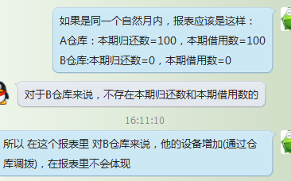

 | 借过来的新设备没有指标进行体现，借过来的旧设备体现在哪？


 |  | 解决方案，新增设备返还，和新品入库一样，只是多了

 |  | 那仓库之间借用 会不会 使用旧设备进行归还呢？
 |  |  | 和借用类型有什么关系？借用类型不同，归还类型也会不同？

